工作表2
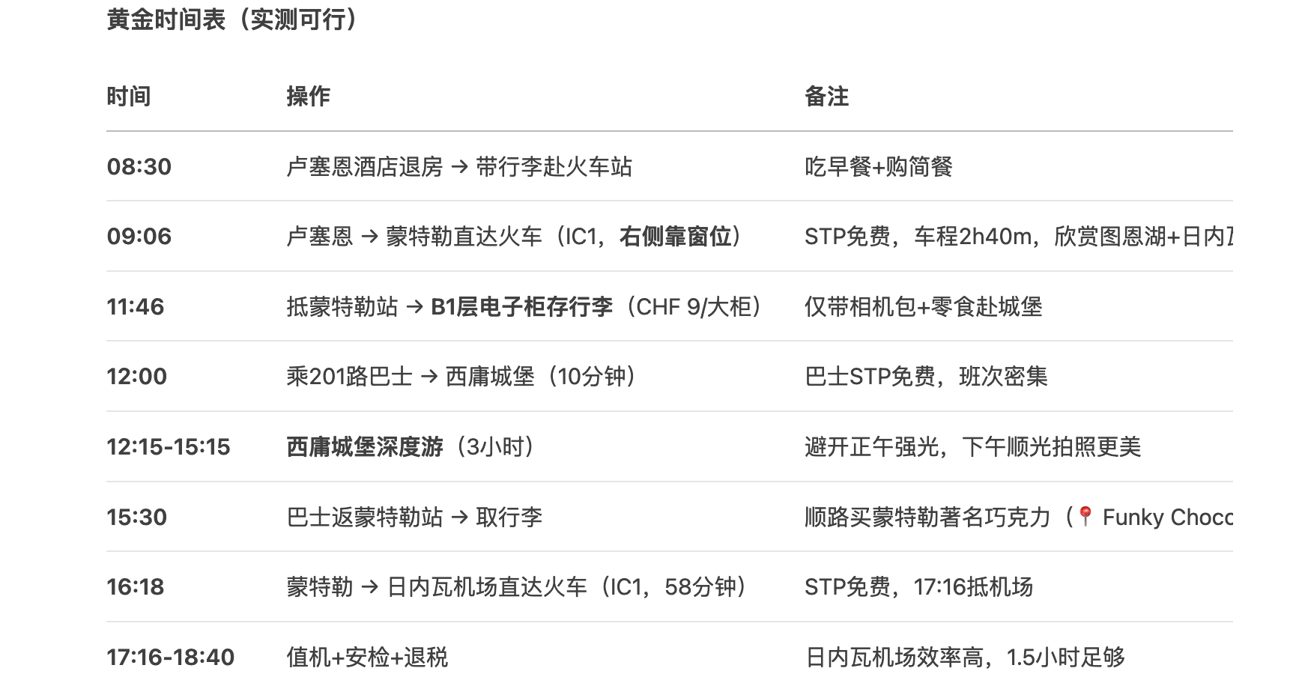
日期 | 10/2/2025 | 10/3/2025 | 10/4/2025 | 10/5/2025 | 10/6/2025 | 10/7/2025 | 10/8/2025 | 10/9/2025 | 10/10/2025 | 10/11/2025 | 10/12/2025 | 10/13/2025 |  | 10/14/2025
景点概览 |  | 梵蒂冈 圣彼得大教堂等 | 斗兽场 万神殿 | 免费日 各种美术馆 | 比萨斜塔 托斯卡纳 | 圣母百花教堂 共和广场 领主广场 圣十字圣殿 | 威尼斯一日游 坐拉贡多游船 | 米兰大教堂 转场去因特拉肯 或者brig | first山 徒步+游玩项目 格林德瓦梦幻山坡 奶酪火锅 | 哈德昆观景台 吃饭 布里恩茨蒸汽火车 布里恩茨游船 | 少女峰 卡佩尔桥 垂死狮子像 黄金列车 | 西庸城堡 图恩湖 日内瓦湖
地点 | 飞机 | 罗马 |  | 佛罗伦萨 |  |  | 威尼斯 | 米兰 | 格林德瓦 | 因特拉肯 | 卢塞恩
7:00:00 |  | 取行李过程中 买票 https://www.sitbusshuttle.com/ | 行李寄存放火车站 早上坐地铁去火车站 | 7点前到学院美术馆排队 | 早起出发 早上可以带着面包吃 |  | 行李寄存 |  | 7.30 - 8:10分到 左右到因特拉肯东站→格林德瓦 仅背小包→步行5分钟至First山缆车站（坐右侧，看冰川+蓝湖） 好像只能现场买 |  | ✅Day3： 全天：少女峰游览（7点前最早班上山） https://top-of-travel.jungfrau.ch/en/booking/joch/3 A上B下 使用半价卡 122瑞郎 | 卢塞恩酒店退房 → 带行李赴火车站 吃早餐+购简餐 7点起床 行李寄存
8:00:00 | 飞机 |  | ✅斗兽场 古罗马广场&山顶 提前一个月买票 抢8:30 的 https://ticketing.colosseo.it/en/eventi/full-experience-attico/?=2025-10-04T06%3A30%3A00Z | 美第奇礼拜堂 | 集合点 ：Meeting point Ciaoflorence 报刊亭 比萨托斯卡纳一日游价格 含餐，红酒 已定 飞猪 | 行李寄存在酒店或者火车站 | 早饭 | 行李寄存 8点到教堂旁边吃早餐 |  | 火车到布里恩茨 9点到 |  | 8点坐火车出发到 stans 问一下saver-day-pass能不能免费坐 坐Cabrio敞篷缆车 8:30上车 缆车路程20min 游览20min 下山20min 坐火车回到卢塞恩 20min CabriO Stanserhorn-Bahn, Stansstaderstrasse 19, 6370 Stans | 4.3
9:00:00 |  | 酒店寄存行李 |  | 圣弥额尔博物馆教堂 |  | 中央市场 吃饭 | 错开饭点吃墨鱼面 http://xhslink.com/m/1qeE7T45pK8 坐游船 http://xhslink.com/m/1jpd6uK8ybg 贡多拉排队： 直奔 【Doge 7 Gondolas】 码头（定位45.4338°N, 12.3407°E），比其他码头少30%游客。 | 9点开门 米兰大教堂 ticket.duomomilano.it 买步行登顶票，先登顶再下来参观 周围citywalk | First Glider：先玩飞鹰+卡丁车 Bort站：然后玩滑板车 然后坐缆车上山顶：玩飞椅 和徒步 山顶逛纪念品店 山顶吃饭或者 | 9:40 布里恩茨蒸汽火车 可以使用半价卡 山上吃午饭 Ascent: 11. Oktober 2025 09:40 Descent: 11. Oktober 2025 14:28✅ |  |  | 4.3
10:00:00 |  | 吃饭 |  | 巴杰罗美术馆 约半小时 |  | 圣母百花教堂 |  |  |  |  |  | 10点左右坐上车 或者11点的车 2.5h车程的 卢塞恩 → 蒙特勒直达火车（IC1，右侧靠窗位）欣赏图恩湖+日内瓦湖 抵蒙特勒站 → B1层电子柜存行李（CHF 9/大柜） | 21.8 | 11-13:35
11:00:00 |  |  | 真理之口（可选，如果斗兽场太久就不去了） | 吃饭美术馆附近
12:00:00 |  | ✅梵蒂冈博物馆 买周边 讲解器要 如果能在西斯廷教堂走右侧团队通道就直接先去圣彼得教堂登顶 下来之后再去圣门 | 威尼斯广场 |  |  | 共和广场 |  | 午饭 在河边吃 河边吃饭 喝果味酒
13:00:00 | 迪拜一日游 |  | 吃饭 | 乌兹美术馆排队 13点人少 看前一天的情况，如果人很多很多就早上先去这里 |  | 领主广场 |  |  |  |  |  | 1点30前到，公交车很快估计10几分钟 乘201路巴士 → 西庸城堡 https://maps.app.goo.gl/jatGuKGVHvszZQ7i9 | 2
14:00:00 |  |  |  |  |  | 午饭 |  | 逛纪念品 取行李 | 午饭 | 游船 现场买票 买14:40 的 | 吃饭 | 西庸城堡深度游（2小时） 避开正午强光，下午顺光拍照更美 没时间就不进去 15:30前 吃上饭
15:00:00 |  | ✅圣彼得大教堂 https://www.bilibili.com/video/BV1s6SxYLEys TIE-260236 先到圣门： https://register.iubilaeum2025.va/user 先登顶 http://xhslink.com/m/5z1cjv1j1w8 ， 逛教堂 https://booking.basilicasanpietro.va/ticket/DOM-23/available/1?tripId=2&previousPage=%2Fticket%2FticketCityAvail.xhtml&selected=false | 万神殿 现在还不能买10月份的 https://portale.museiitaliani.it/b2c/buyTicketless/33f77159-0acd-40c4-8524-701f33aae108 |  |  | 圣十字圣殿 现场买票 |  | 米兰到spiez3h 坐右侧 560 | 格林德瓦大滑梯 如果上面结束的早 就早点玩 Pfingstegg站 现场买票 |  | 15:00 火车→卢塞恩（黄金列车线，坐右侧看龙疆湖） 15:06班次（黄金列车观景最佳） 2h 超市买东西 简餐
16:00:00 |  |  | 纳沃纳广场 特雷维喷泉（许愿池） 买披萨 4点前圣母大殿(圣门) | 路上老桥拍照然后就走 碧提宮 |  |  |  |  |  | 哈德困观景台 https://xhslink.com/m/2iU7sQceRPD 现场买票 看时间上，在上面吃饭，如果人太多就算了 买巧克力 https://top-of-travel.jungfrau.ch/en/booking/harder-kulm/4 |  | 吃饭 吃牛排 一个半小时吃饭 实在没有时间也去吃 只吃好吃的牛排
17:00:00 |  | 圣彼得广场 |  | 波波里花园 |  | 休息 溜达溜达 找超市买吃的 |  |  | 傍晚：梦幻山坡拍摄（📍Hotel Cabana） |  |  | https://maps.app.goo.gl/jatGuKGVHvszZQ7i9 巴士返蒙特勒站 → 取行李 17点30坐上火车 | 2
18:00:00 |  | 圣天使城堡 时间不允许就不入内了 6.30前入内 外面拍照 |  |  |  | 返回酒店拿行李 去威尼斯 10点到 | 拿行李 火车去米兰 9.15到 | spiez 2h 拍照 买纪念品 找spiez的logo |  | 船回去之后就去车站看一下 晚上寄存去看一下 如果没有位置 就早上去 1. 行李安全寄存：因特拉肯东站过夜 选择电子寄存柜（最推荐） 位置：因特拉肯东站站厅内（黄色柜体，标有“Lockers”） 安全性：独立密码锁+24小时监控+防水防火材质 过夜成本：CHF 9/大柜（24小时计费，超时自动续费） 容量：大柜（80×50×40cm）可塞入28寸箱+背包 人工寄存中心（备用） 位置：SBB柜台旁“Left Luggage” 时间：06:00-21:00（部分站延长至23:00） 费用：CHF 10/件/天（可存多日） 注意：需在关闭前取件，否则次日08:00才能取 📌 安全贴士： 用手机拍下柜门编号+密码纸条（防遗忘） 贵重物品（钱包/相机/证件）随身携带 购买旅行保险覆盖行李损失（推荐World Nomads） | 17:30 卢塞恩速览卡佩尔桥+垂死狮子像 纪念品商店 晚上河边逛逛 买简餐之类的 | ￥200 17:30-19:00 19：前到 去机场 飞机 | 17
19:00:00 |  |  | 取行李 出发坐火车 9.46到 | 米开朗基罗广场 有一个机位拍照 休息 | 吃饭 |  |  |  | 当晚在格林德瓦木屋酒店享用瑞士奶酪火锅（约19:00-20:00） 推荐 Restaurant Belvedere 的露台位（艾格峰夕阳伴餐） 或者 Barrys Restuarant, Bar&Lounge 提前一周预约
20:00:00 |  | 吃饭（可选） 逛超市 买点吃的 |  | 吃饭 |  |  |  | spiez - 因特拉肯 0.5h 坐左侧 5.2chf |  | 备好零钱/信用卡支付寄存柜（大柜需CHF 2/5/10硬币或接触式信用卡） [下火车] → 上楼梯到站厅 → 左转30米 → 电子寄存柜区 ↓ 按密码开柜 → 拖行李右转 → Coop超市买简餐 → 直行50米到2号站台 ↓ 全程≤5分钟！ 柜位推荐：选 A01-A20区（离2号站台最近）
21:00:00 |  |  |  |  |  |  |  | 入住 | 火车回因特拉肯 20:17 |  | 早睡
22:00:00 |  |  |  |  |  | 入住 | 入住 | 激活瑞士半价卡 10.4开始
吃 |  |  |  |  | 红酒意大利饭 | 中央市场吃饭 午饭意大利菜 买披萨 超时买吃的 | 墨鱼面 喝阿佩罗 | 河边吃饭 喝果味酒 | 奶酪火锅 看情况吃吧，可能不好吃 |  |  | 牛排 必吃
交通 |  |  | 火车票已定20:00 |  |  | 火车票已定19:39 确认有没有罢工 | 火车票已定19:00 |  | 13 | 29 | 35 | 87 | 51.4 | 优惠日通 44
交通费用 |  |  | 216.5 |  |  | 168 | 199.5 | 300 | 110 | 260 | 315 | 780
往宿 | 罗马 | 罗马 住梵蒂冈附近 已定 airbnb | 佛罗伦萨 中央火车站附近 已定民宿 |  |  | 住威尼斯 火车站附近 已定民宿 airbnb | 米兰 火车站 已定民宿 | 因特拉肯 青旅 |  |  | 卢塞恩 住火车站附近 已定酒店
预约门票 |  | 梵蒂冈 已定 https://tickets.museivaticani.va/home | 斗兽场，提前一个月买 |  |  |  |  | 米兰大教堂登顶门票 现场买 |  |  | 买半价卡 少女峰门票@ | 这一天买优惠日通票
门票费用 |  | 275
其余开销
 |  |  |  |  | 起点站：Firenze Santa Maria Novella（SMN中央火车站） 终点站：Pisa S. Rossore（比斜塔最近的站！）或 Pisa Centrale（主站，步行远10分钟） 车次选择： Regionale（慢车）：€8.4，每小时4班，车程1h10m Frecciarossa（高铁）：€14.9，车程50分钟（不推荐，省时不多且下车后一样远） 购票方式： 📱 APP购票：Trenitalia（官方）或 Omio（中文界面） 车站购票：SMN站内 红色自助机（选英语，刷信用卡） → 推荐买往返票！ 选“Firenze SMN → Pisa S. Rossore” + “Return” |  | 威尼斯一日游买票 | 交通： 米兰→布里格（购票）→因特拉肯东站（STP免费，右侧座位） 参考车次：15:10米兰发→17:25抵布里格→换乘17:32黄金列车→18:51抵因特拉肯东 住宿： 因特拉肯（推荐Hotel Chalet Swiss或近东站酒店） 傍晚灵活安排： 若抵达早+天气好，直接上 哈德库观景台（缆车站距东站步行5分钟） | 📌 行前必做清单 下载 "Trottibike下山路线" 离线地图： https://map.schweizmobil.ch/?lang=en（选Route 291） 备 手套+防晒镜（滑行时防风防晒，Coop超市5 CHF可买） 手机满电（滑行途中可停靠📍"Aussichtspunkt Bort"观景台拍照） 实测数据：2024年7月10日，16:15租车 → 16:28抵达山脚（含3次拍照停留），全程无忧！ 按此执行：您将获得 20分钟卡丁车野趣 + 15分钟雪山滑行快感，比缆车下山节省30分钟，且费用更低（缆车单程12 CHF，Trottibike仅10 CHF）！ | 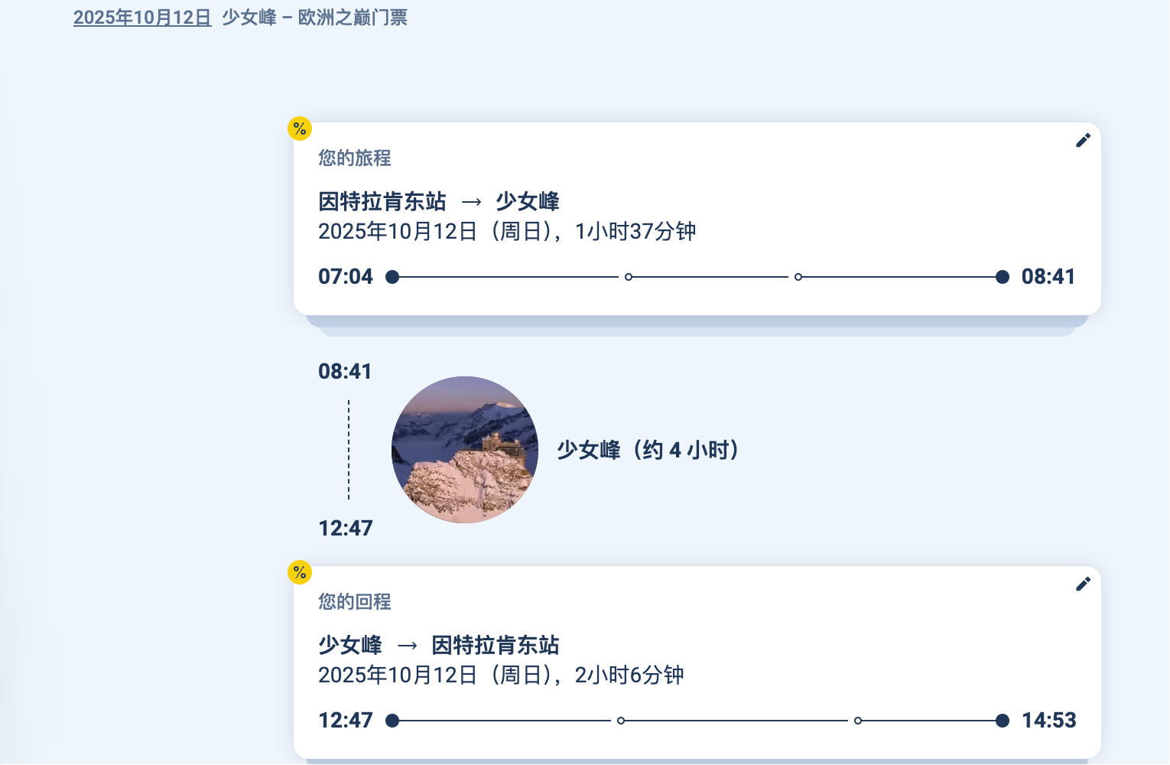 预订07:00少女峰缆车票（官网开放30天内预订） 在SBB App收藏劳特布龙嫩→因特拉肯的 12:40班次（RE 4226） 行李寄存密码设为手机锁屏壁纸（防遗忘） | 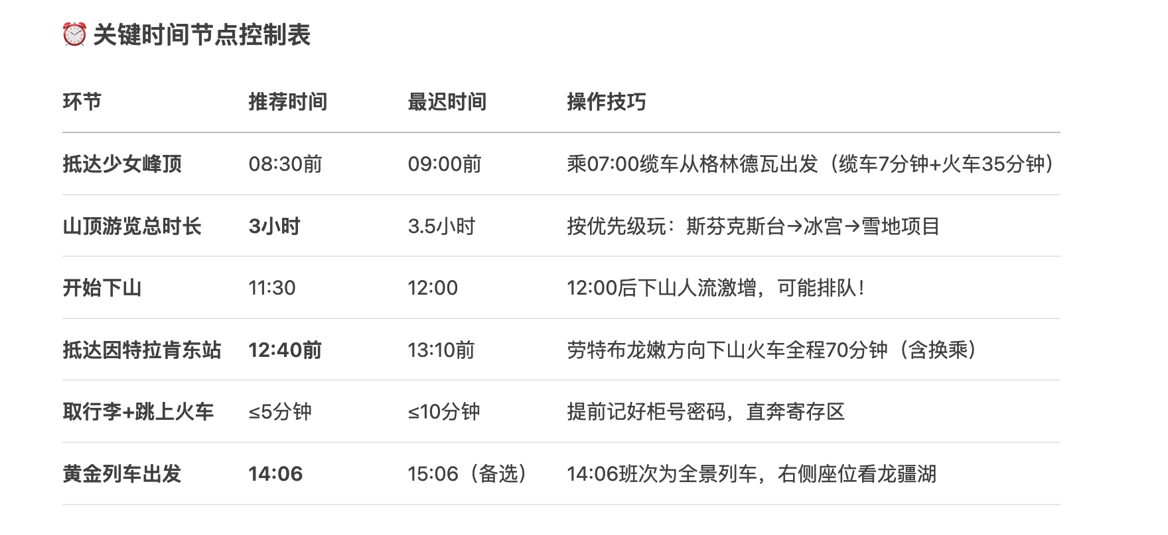 交通： 格林德瓦 → 少女峰（缆车+火车，STP折扣票） 路线：格林德瓦→艾格冰川站→少女峰顶（最早班约7:00出发） 少女峰 → 卢塞恩（黄金列车右侧看龙疆湖） 路线：少女峰→克莱纳谢德格→因特拉肯东→卢塞恩（全程约4.5h） 关键操作： 住宿： 卢塞恩（后续行程同原计划） ⚠️ 注意： 少女峰火车票提前官网买！选"Jungfrau Railway"官网购票，输入STP享75折。
 |  | 确认哪里用硬币 |  | 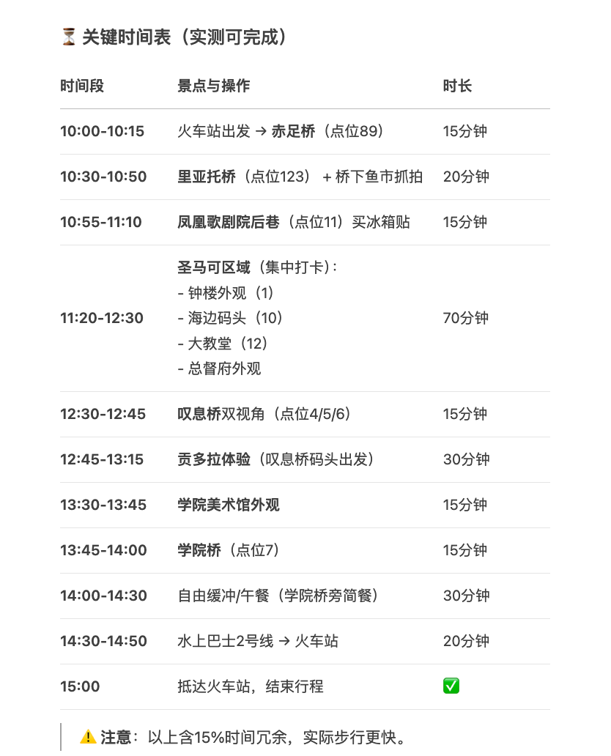 |  |  | 寄存行李 |  | 早晨： 从因特拉肯酒店退房，携带所有行李前往格林德瓦 乘火车：因特拉肯东站 → 格林德瓦火车站（36分钟，STP免费） 抵达格林德瓦后： 直奔预订的木屋酒店（即使无法提前入住） 将大件行李寄存酒店前台（免费！） 仅携带随身小包轻装上阵游玩First山 交通： 因特拉肯东站 → 格林德瓦火车站（火车36min，STP免费） 核心体验： First山冒险（悬崖步道+飞鹰/卡丁车，STP折扣） 梦幻山坡拍摄（📍Hotel Cabana，日落前1小时光线最佳） 住宿： 格林德瓦木屋酒店（推荐选择👇） ✅ Bergwelt Grindelwald（设计感木屋，步行到站3分钟） ✅ Chalet Hotel Schönegg（百年历史木屋，梦幻山坡C位） |  | 斯芬克斯观景台（Sphinx Observatory）：360°雪山环绕 冰宫（Ice Palace）：钻冰隧道看冰雕 高原徒步（Snow Fun Park）：夏季滑雪胎/雪地车
 |  |  |  |  |  |  |  |  | 📍 格林德瓦木屋酒店选择指南 酒店名 景观 交通 特色 预订提示 Bergwelt Grindelwald 艾格峰+梦幻山坡 车站步行3min 现代木屋设计，全景餐厅 选"Eiger View"房型 Chalet Schönegg 无遮挡雪山全景 上坡步行10min 百年老木屋，传统火炉 订高层带阳台房 Derby Swiss Quality 直面艾格峰 车站对面 经典木结构+SPA 性价比高 Hotel Gletschergarten 半山腰俯瞰全镇 步行8分钟 家庭经营木屋，花园超美 适合拍照 |  | 自带吃的，不吃山上的餐厅 采购点：格林德瓦车站旁 Coop超市（06:30开门） ✅ 三明治（CHF 5.5） ✅ 水果沙拉（CHF 4.9） ✅ 热咖啡（保温杯自带）
 |  |  |  |  |  |  |  |  |  |  | 山顶可以买一个热巧克力

 | 找纪念品店 | 找行李寄存

 |  | 总计 | 机票 | 花费 | 住宿 | 吃 | 交通 | 景点
 |  |  |  | 意大利 | 4200 |  |  | 2000
 |  |  |  | 瑞士 | 3000 |  |  | 1000
 |  | 26549 | 9000 | 17549 | 7200 | 5000 | 2349 | 3000

购物

